様式１－２コロナ対策シート
 | 様式第１号－２（コロナ対策報告シート）
 |  |  |  |  | 令和 | 年 | 月 | 日 | ○
 | （あて先）
 |  | 「～今こそ上越泊まっトク？♪～上越市宿泊割引キャンペーン」事務局 あて

「～今こそ上越泊まっトク？♪～上越市宿泊割引キャンペーン」新型コロナウイルス感染症対策報告シート

 | 1 | 宿泊施設名
 | 2 | 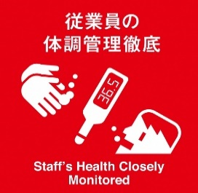 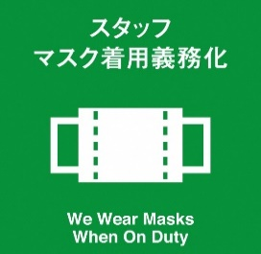 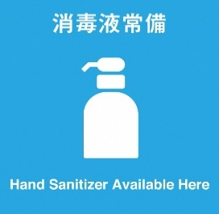 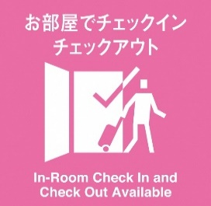 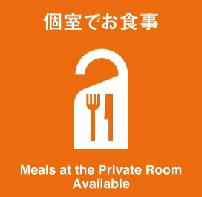 新潟県で作成した感染防止対策のピクトグラムの項目のうち、自施設で取り組んでいる感染症対策、また、お客さんに協力を呼び掛けている取組 （以下は、ピクトグラムの一例） | 次のうち、当施設で取り組んでいる対策、また、お客さんに協力を呼び掛けている取組は、以下のとおりです。 |  |  | ↓実施中＝○ 未実施＝空欄

 |  |  | ① | 従業員の体調管理の徹底

 |  |  | ② | スタッフのマスク着用義務化

 |  |  | ③ | 消毒液常備

 |  |  | ④ | しっかり喚起

 |  |  | ⑤ | 施設内消毒清掃

 |  |  | ⑥ | キャッシュレス決済

 |  |  | ⑦ | 座席を離しています

 |  |  | ⑧ | 人数制限

 |  |  | ⑨ | 間仕切り

 |  |  | ⑩ | 飛沫防止シート設置

 |  |  | ⑪ | レジ待機位置を定めています

 |  |  | ⑫ | 控えめな会話にご協力をお願いします

 |  |  | ⑬ | 検温にご協力ください

 |  |  | ⑭ | お部屋でチェックイン、チェックアウト

 |  |  | ⑮ | 個室でお食事

 |  |  | ⑯ | 時差入浴

 |  |  | ⑰ | 飲み回し、お酌は控えています

 |  |  | ⑱ | カラオケマイクを定期的に消毒

 |  |  | ⑲ | お食事は小皿に取り分けて提供

 |  |  | ⑳ | マドラー、トング、箸などは共用しません

 | ※このシートに報告いただいた各宿泊施設の取組のピクトグラムをキャンペーン専用ホームページに掲載します。

